Couverture
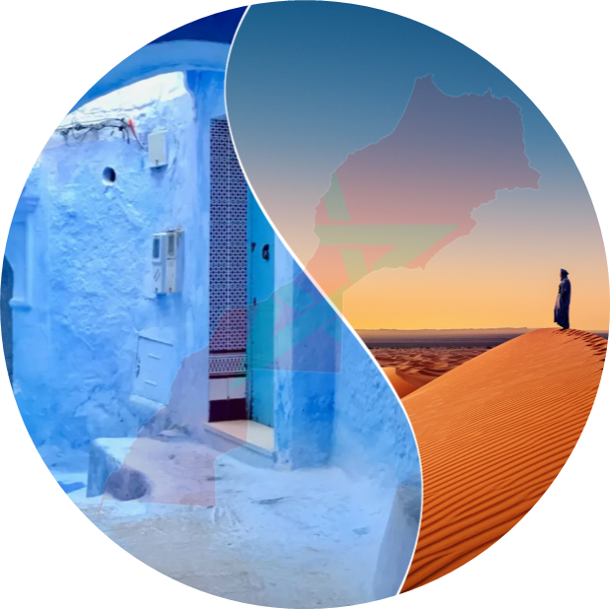

 | [Business plan]
 | PROGRAMME GO SIYAHA | Edition
 |  | 2026
 | Soutien à l'investissement de croissance

 | INV-1111
 | MaSociété

RAPP-20/MPS-MT-01/V03/23022026
© 2025 Deloitte Financial Advisory - Membre de Deloitte Touche Tohmatsu Limited.

